CASE CAPI
NO | CASE UNTUK DIVALIDASI | STATUS | TANGGAPAN | STATUS : | ✅ : script sudah tersedia | ⏳ : script dalam proses pengerjaan
1 | Jumlah anak yang berumur <= 10 tahun yang mempunyai agama yang berbeda dengan KRT dan pasangan | ✅
2 | Jumlah anak yang berumur <= 10 tahun yang mempunyai suku yang berbeda dengan KRT dan pasangan | ✅
3 | Pengecekan apakah R308 (nomor urut ibu kandung) berjenis kelamin perempuan dan pernah kawin | ✅
4 | Pengecekan apakah R308 (nomor urut ibu kandung) berumur >=10 tahun | ✅
5 | Jumlah kematian di blok VI dan Blok VII --> apakah ada kasus jumlah kematian di blok VII (703) lebih besar daripada blok VI (601) | ✅
6 | Jumlah Anak Lahir Hidup (R 438) yang lebih kecil daripada jumlah Anak Masih Hidup (R439 + R440) | ✅
7 | Tabulasi jumlah kematian maternal berdasarkan sebab kematian (hamil/kegiuran/persalinan/nifas) (705) | ✅
8 | Tabulasi umur tunggal dan ijazah yang dimiliki | ✅
9 | Tabulasi umur dan status hubungan KRT | ✅
10 | Tabulasi kelompok umur 5 tahunan (0-75+) berdasarkan jenis kelamin | ✅
11 | Pengecekan anak yang berumur <= 15 tahun (R.306) dengan status perkawinan (R.307 kode 2,3,atau 4) | ✅
12 | Pengecekan status hubungan dengan KRT (R.303 kode 5,7,8) dengan status perkawinan (R.307 kode 1) | ✅
13 | Pengecekan status hubungan dengan KRT (R.303 kode 2 atau 3) dengan status perkawinan (R.307 kode selain 2) | ✅
14 | Pengecekan status hubungan dengan KRT (R.303 kode 1 dengan 2 dan 3) dengan jenis kelamin (R.304) tidak boleh sama | ✅
15 | Pengecekan umur (R.306) >95 tahun | ✅
16 | Pengecekan wanita pernah melahirkan (R.437 =1) dengan status perkawinan (R.307 kode 1) | ✅
17 | Pengecekan isian umur yang masih kosong atau null | ✅
18 | Pengecekan ijazah tertinggi lebih tinggi dari tidak tamat SD sederajat (R.431>2) untuk art yang umurnya null atau kurang dari 6 tahun | ✅
19 | Pengecekan tahun 2022 dikurang Tahun Kelahiran (R.305) lebih dari umur (R.306)+1 -> (2022-R.305 > R.306+1) | ✅
20 | Pengecekan R.433 kode 1 dengan status dlm pekerjaan R.436 kode 5 atau 6 | ✅
21 | Jumlah Anak Lahir Hidup (R 438) yang lebih kecil daripada jumlah Anak seluruhnya (R439 + R440 +R441) | ✅
22 | Pengecekan pernah melahirkan sejak 2021 dengan pernah melahirkan sejak 2017 (R.444=1 dan R.442=2) | ✅
23 | Pengecekan ART umur 5 tahun ke atas yang belum/tidak punya KK/KTP (R.402b=2) | ✅
24 | Pengecekan Jumlah ART R.112 dengan nomor urut terakhir ART R.301 | ✅ | validasi ditambahkan dengan membandingkan jumlah pada R.112 dengan count jumlah art dari blok iv
25 | konsistensi antara jenis pekerjaan dan jabatan pekerjaan | ✅ | hanya mengambil data jenis pekerjaan dan jabatan
26 | Pengecekan untuk responden yang berstatus komuter (R427=1), maka kab/kota tempat kegiatan komuter (R428) tidak boleh sama dengan kab/kota tempat tinggal sekarang (R102) | ✅
27 | Tahun meninggal (R.605 dan R.704) harus berada pada rentang 2017-2022 | ✅
28 | Pengecekan umur saat kematian R606 (lebih dari 29 pada kotak isian hari dan lebih dari 23 pada kotak isian bulan) | ✅
29 | pengecekan umur saat kematian R606 (kotak isian hari atau bulan terisi) | ✅
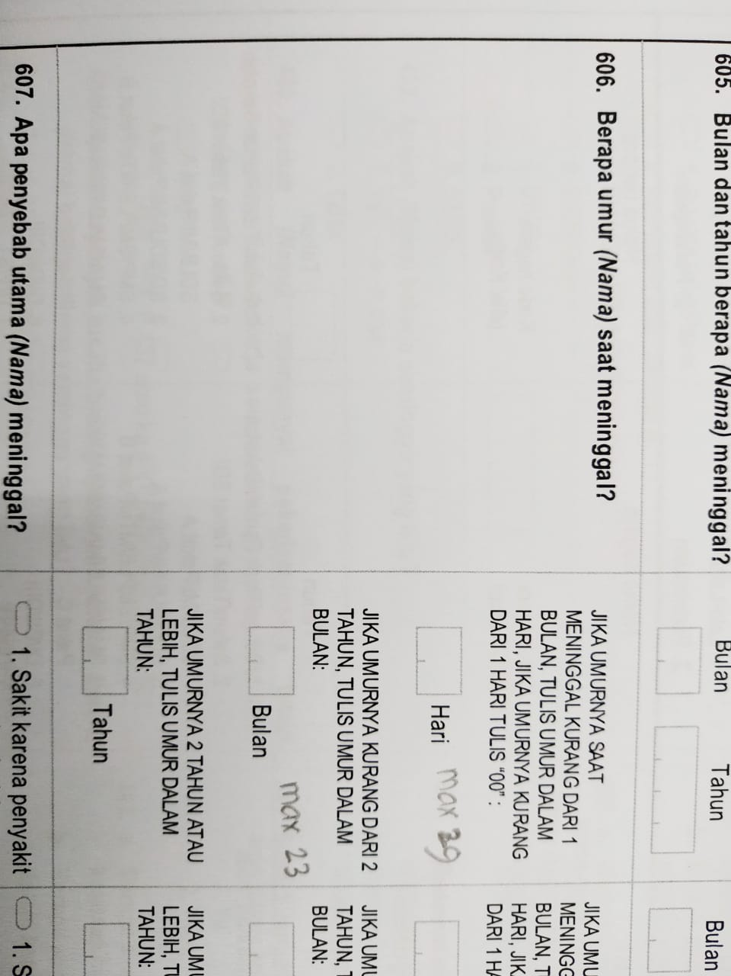
30 | Pengecekan R.443a dan R.443b (jumlah anak yang lahir hidup sejak 1 januari 2017) dengan R604 (jenis kelamin org yg meninggal) dan R606 (kotak isian hari atau bulan terisi) | ✅
31 | Pengecekan penduduk umur 15+ dengan R.432 kode 1 atau R.433 kode 1 (status bekerja atau sementara sedang tidak bekerja) | ✅
32 | Pengecekan R.434 = 01 (ART yang bekerja di sektor pertanian tanaman, peternakan dan kegiatan ybdi) | ✅
 |  | ⏳
 |  | ⏳
 |  | ⏳
 |  | ⏳
 |  | ⏳
 |  | ⏳
 |  | ⏳
 |  | ⏳
 |  | ⏳
 |  | ⏳
 |  | ⏳
 |  | ⏳
 |  | ⏳
 |  | ⏳
 |  | ⏳
 |  | ⏳
 |  | ⏳
 |  | ⏳
 |  | ⏳
 |  | ⏳
 |  | ⏳
 |  | ⏳
 |  | ⏳
 |  | ⏳

